POP UP Save Calendar
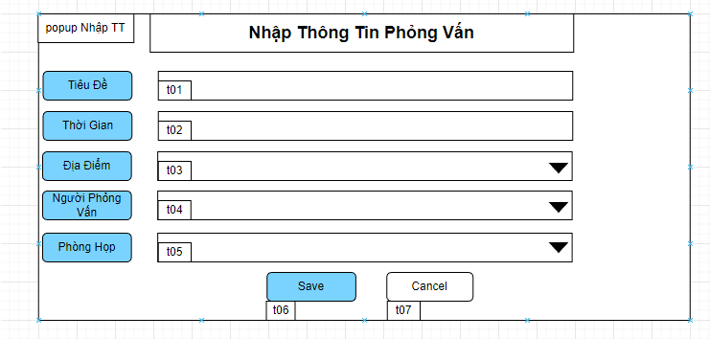

Mã Số | Item | input/output | Thuộc tính | Giới hạn input | Input số digit | Requied input | Format output | Giá trị khởi tạo | Tab thứ tự đi | Độ rộng có thể | Function | No.Chức năng | Domain Model | Note
t01 | Tiêu Đề | input/output | string |  |  |  |  |  | 1
t02 | Thời Gian | input/output | string |  |  |  |  |  | 2
t03 | Địa Điểm | input/output | Combobox |  |  |  |  |  | 3
t04 | Người Phỏng Vấn | input | Combobox |  |  |  |  |  | 4
t05 | Phòng Họp | input | Combobox |  |  |  |  |  | 5
t06 | Save | output | button |  |  |  |  |  | 6 |  |  | 1
t07 | Cancel | output | button |  |  |  |  |  | 7 |  |  | 2

Detail Design
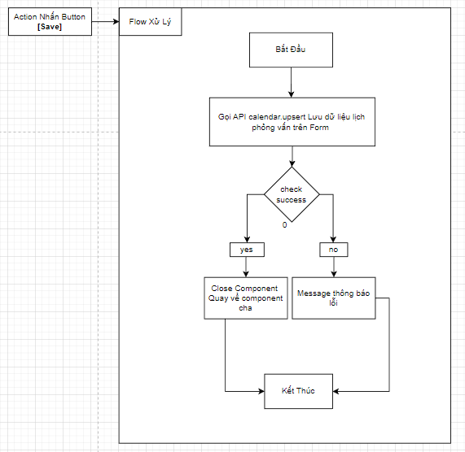
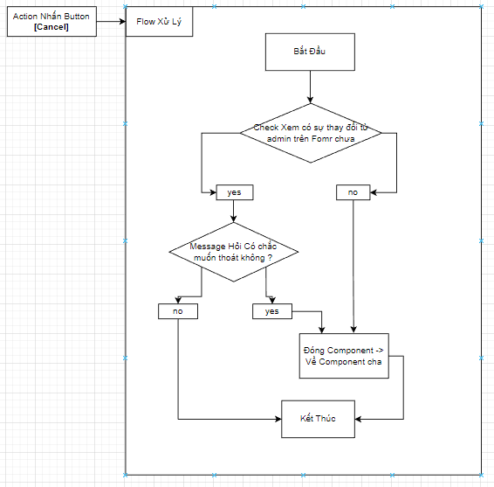
Bản Thiết Kế Chi Tiết |  |  |  | Chức năng : | POPUP edit and Save Calendar inter view | Người tạo : | ToanHH |  | Ngày Tạo : | 31/03/2023

 | Function List
 | No | Tên Chức Năng | Giải Thích
 | 1 | calendar.upsert | Upsert data lịch phỏng vấn
 | 2 | Đóng | Thoát khỏi component , về component cha

 | Danh Sách API
 | No | Tên API | Action trên Screen
 | 1 | calendarinterview.upsert | upsert calendar interview khi [SAVE]

 | Danh Sách API bên ngoài
 | No | Tên API | Action trên Screen

 | Parameter nhận từ Component cha
 | No | Item | Kiểu
 | 1 | candidate | Candidate

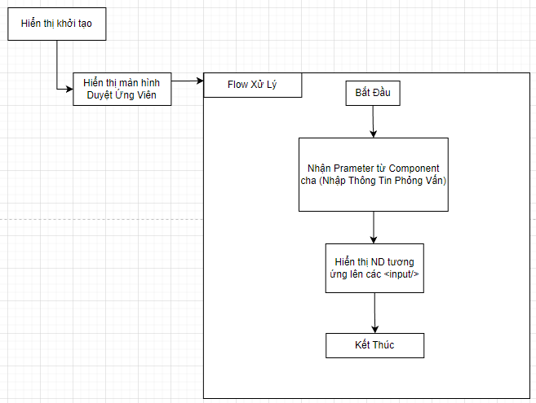

 |  |  |  |  |  | Input
 |  |  |  |  |  | No. | Item | Kiểu | Input vào API | Giải thích
 |  |  |  |  |  | 1 | candidate | candate | cadidate | Đối tượng candidate truyền từ component cha sang để lấy thông tin
 |  |  |  |  |  | 2

 |  |  |  |  |  | Output
 |  |  |  |  |  | No. | Item | Kiểu | Output từ API | Giải thích
 |  |  |  |  |  | 1 | Status kết quả xử lý | bool | status | status kết quả xử lý được trả về từ API
 |  |  |  |  |  | 2 | message lỗi | array | message | Nhóm error message được trả về từ API
 |  |  |  |  |  | 3 | candidataList | List<candidate> | List<candidate> | Danh sách các Ứng viên thỏa mãn điều kiện

